卡牌背包界面美术需求
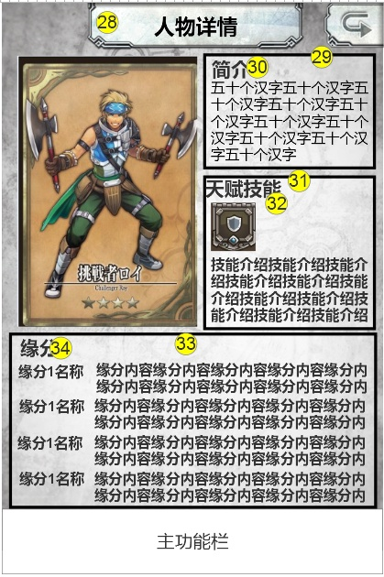
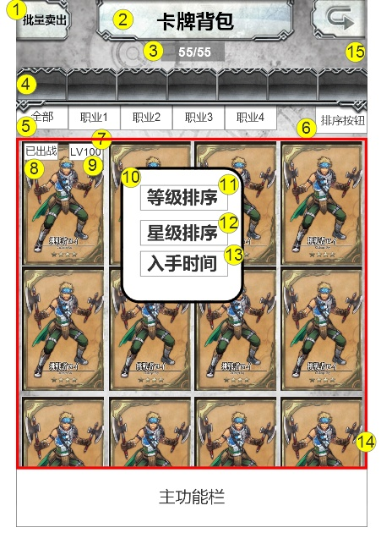
编号 | ui名称 | 提交数量 | ui规格（宽*高） | 示意图（仅供参考） | 备注 | 命名 | 作用 | 界面整体效果
1 | 批量卖出/确定卖出按钮 | 2 | 105*90 |  | 批量卖出按钮的必要文本：批量卖出 确定卖出按钮的必要文本：确定卖出 |  | 点击后进入批量卖出状态，玩家点击卡牌后，卡牌即被出售，当卡牌处于出阵状态或有装备、宝石时无法被出售，卡牌图标变暗处理
2 | 卡牌背包标题 | 1 | 360*80 |  | 必要文本：卡牌背包 包含背景框
3 | 卡牌数量底背景 | 1 | 110*35 |  | 须具有一定底透明度，边缘淡化处理
4 | 筛选按钮 | 1 | 90*65
5 | 职业分页符 | 1 | 95*50
6 | 排序按钮 | 1 | 95*50 |  | 点击后弹出排序菜单，即10号控件 |  | 点击后弹出排序菜单，即10号控件
7 | 卡牌边框 | 1 | 150*225
8 | 出战标志 | 1 | 60*30 |  | 必要文本：出战 |  | 若卡牌有参与某卡组，则需要显示出战标志
9 | 卡牌等级底背景 | 1 | 60*30
10 | 排序菜单背景框 | 1 | 225*250
11 | 按等级排列按钮 | 1 | 160*45 |  | 必要文本：等级排列
12 | 星级排列按钮 | 1 | 160*45 |  | 必要文本：星级排列
13 | 按入手时间排列（待定） | 1 | 160*45 |  | 必要文本：入手时间
14 | 批量出售模式边框 | ui特效x1 | 640*670 | 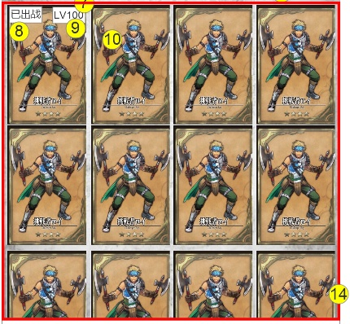 | 进入批量购买模式时，显示次边框，边框有明显的发光效果，呼吸灯效果
15 | 卡牌背包背景 | 1 | 640*850
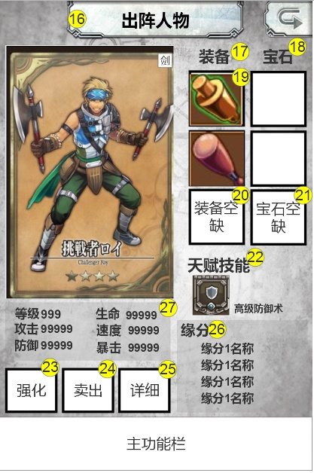
16 | 出阵任务标题 | 1 | 360*80
17 | 装备标志 | 1 | 65*40 |  | 必要文字：装备 必要元素：文字底背景 可设计图形标志
18 | 宝石标志 | 1 | 65*40 |  | 必要文字：宝石 必要元素：文字底背景 可设计图形标志
19 | 装备框 | 1 | 115*115
20 | 空缺装备图片 | 1 | 115*115
21 | 宝石空缺 | 1 | 115*115
22 | 天赋技能艺术字 | 1 | 130*35约32号字
23 | 强化按钮 | 1 | 105*100 |  |  |  | 进入人物强化界面
24 | 卖出按钮 | 1 | 105*100 |  |  |  | 卖出卡牌
25 | 详细按钮 | 1 | 105*100 |  |  |  | 进入人物详细信息界面
26 | 缘分艺术字 | 1 | 60*35约32号字 |  | 必要文本：缘分
27 | 通用数值底背景 | 1 | 自定 |  | 本界面的所有数值底背景，字体颜色：黑色，蓝色，绿色，粉色
28 | 人物详情标题 | 1 | 360*80 |  | 必要文本：人物详情
29 | 简介底背景 | 1 | 290*195 |  | 可设计为背景框
30 | 简介艺术字 | 1 | 65*35约32号字
31 | 天赋技能底背景 | 1 | 290*260 |  | 可设计为背景框
32 | 缘分底背景 | 1 | 620*295 |  | 可设计为背景框

